Table 1

03
6 Langkah Mudah Penggunaan Halodoc
Manulife Business Academy


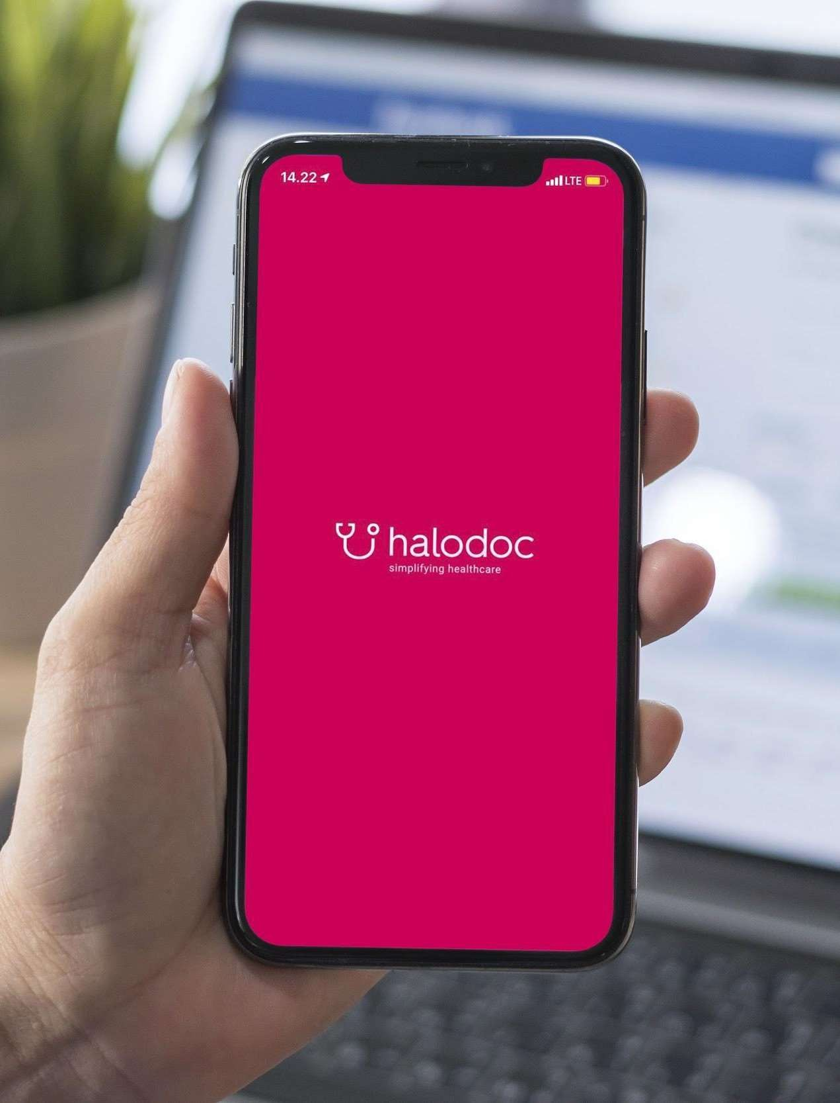

DOWNLOAD HALODOC SEKARANG!
Untuk pengguna iOS = http://bit.ly/Halodoc_ios Untuk pengguna Android = http: /bit.ly/Halodoc_Android
Business Academy

Download dan Registrasi

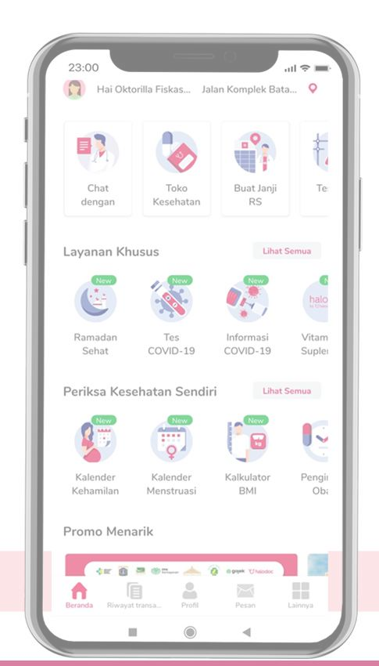
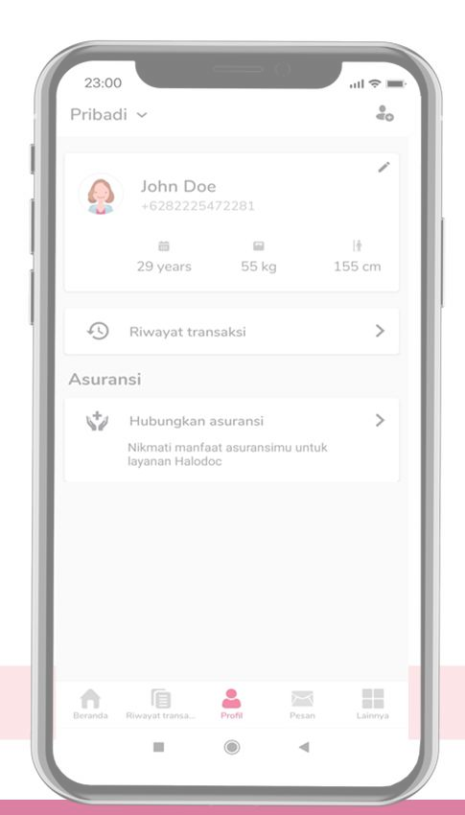
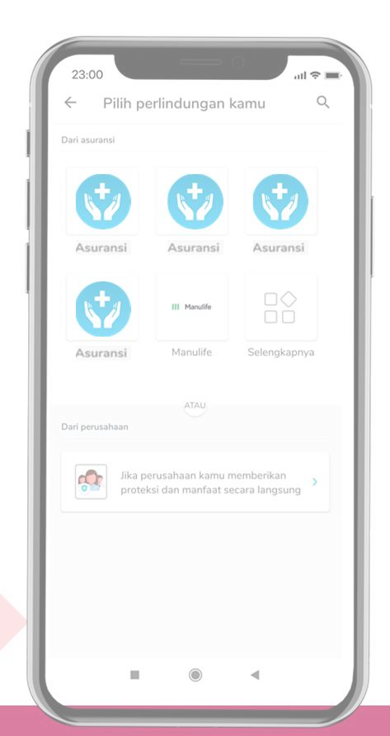
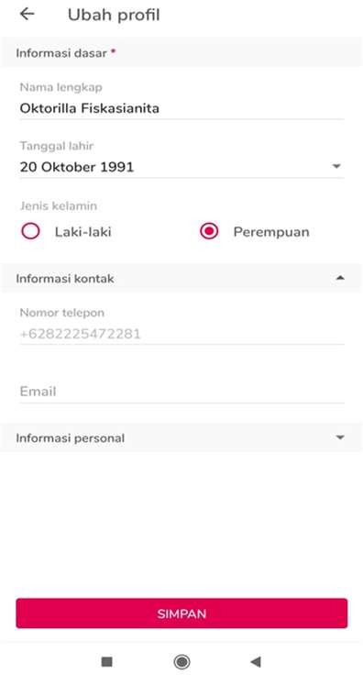 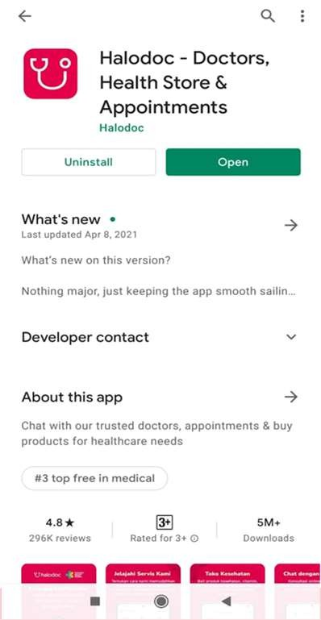 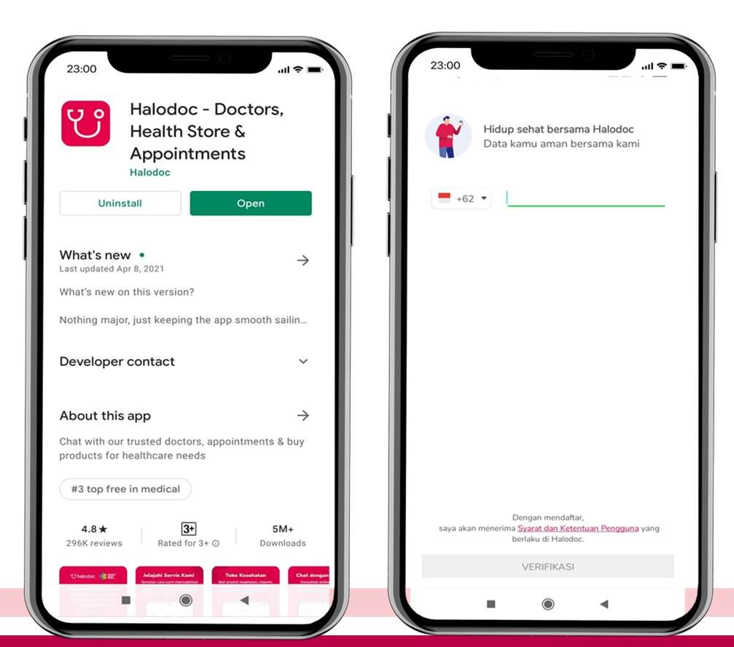 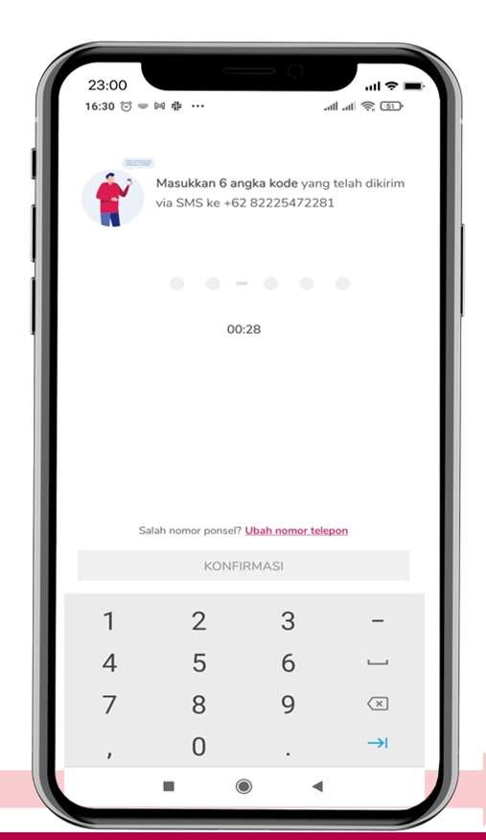 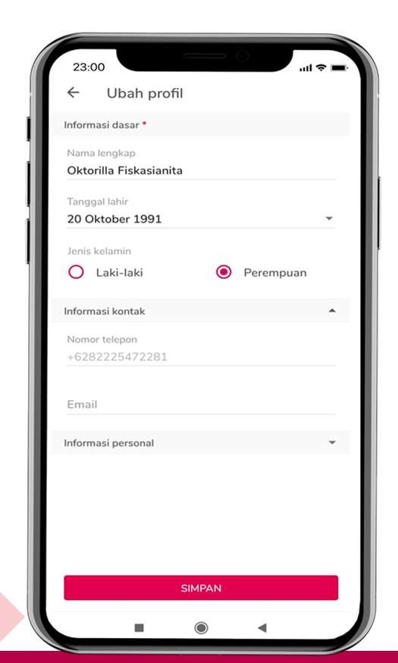

1 | Kow⭲load Aplikasi Halodoc | 2 | Kartaí dc⭲ga⭲ Nomoí HP aktir | 3 | Mas"kka⭲ kodc OľP Qa⭲g dikiíim | 4 | Kartaíka⭲ Píoril Kiíi A⭲da scs"ai
 |  |  | A⭲da |  | mclal"i SMS |  | KľP
Cara Linking/Hubungkan Asuransi

1 Klik mc⭲" 2 Klik “H"b"⭲gka⭲ 3 Pilih “Logo” “Píoril” As"ía⭲si” As"ía⭲si Qa⭲g scs"ai
Cara Linking/Hubungkan Asuransi

Table 2
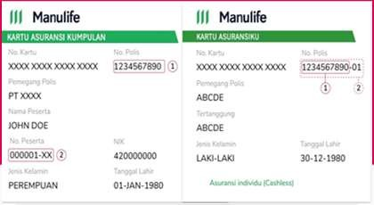
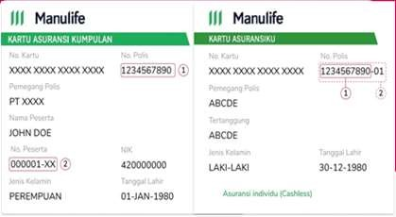
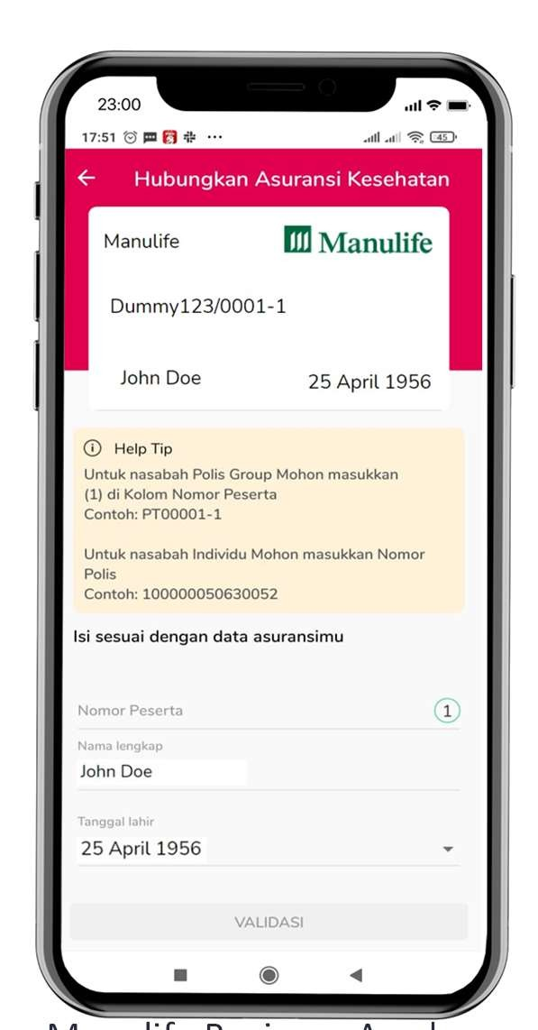
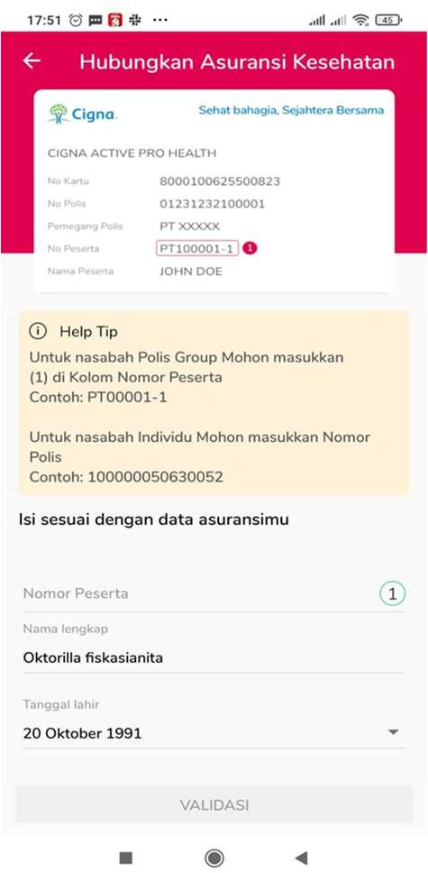
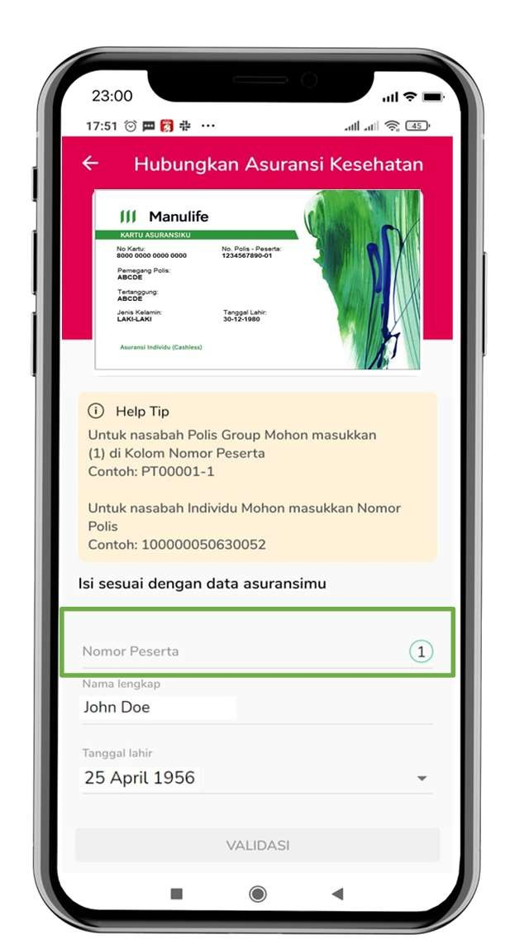
Catatan Penting: ● Pastikan Nama Lengkap, Tanggal Lahir dan Nomor Polis sesuai dengan yang terdaftar pada asuransi ● Jika Anda memiliki lebih dari 1 polis , silahkan daftarkan polis yang lainnya pada menu yang sama | 1234567890

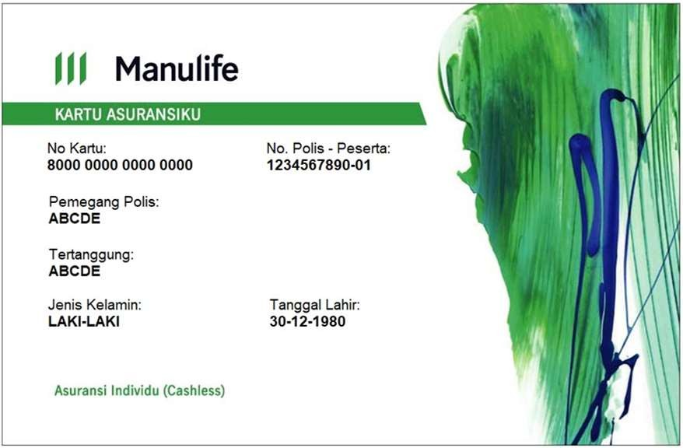

Nomor Polis

Table 3
Cara Menghubungkan Anggota Keluarga

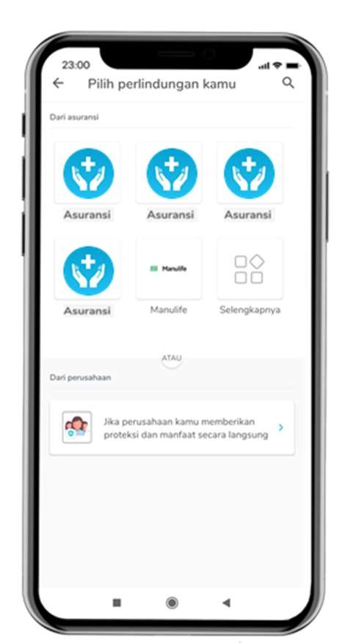
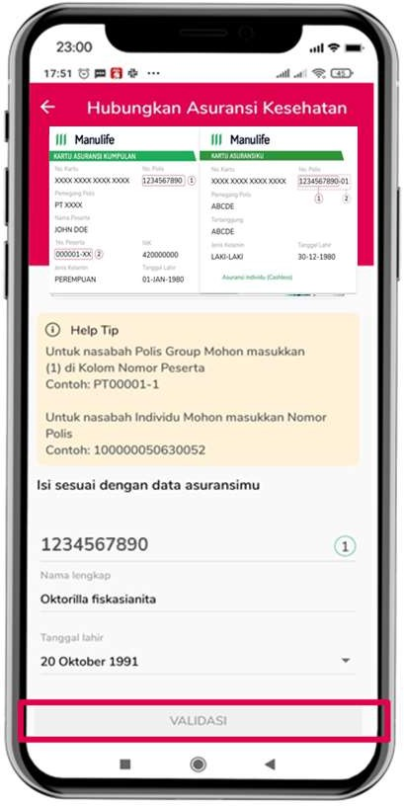
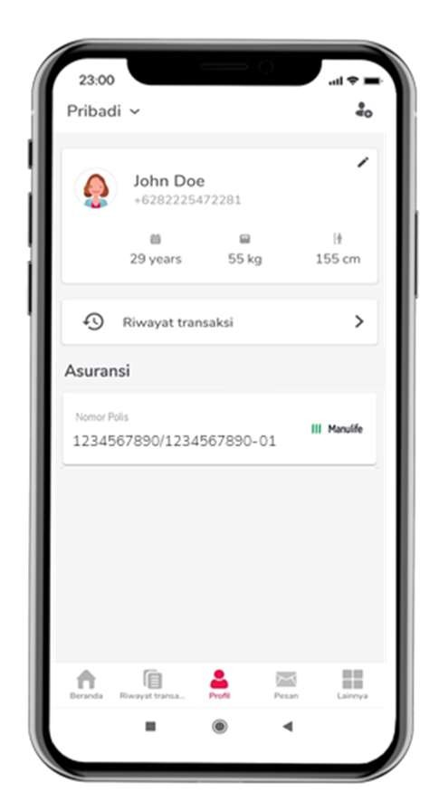
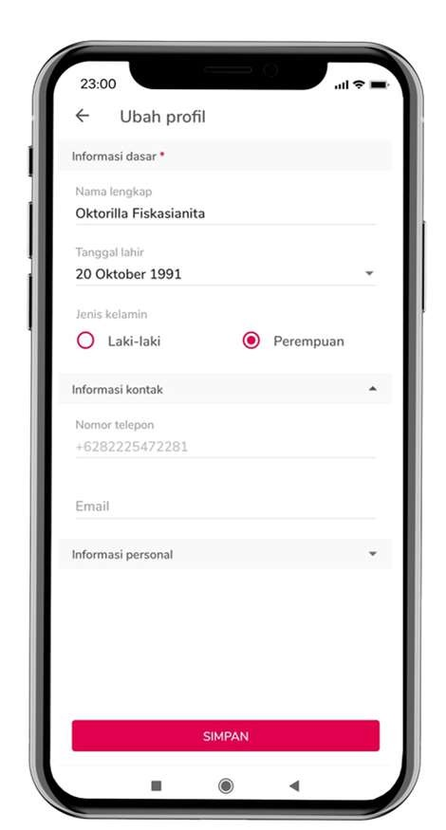
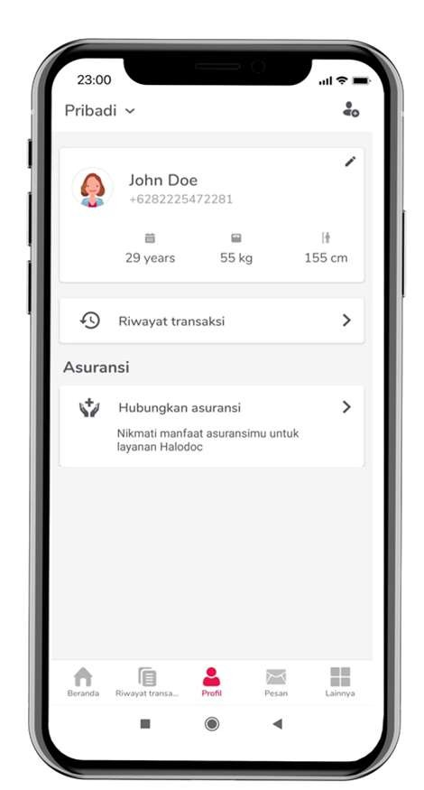
3
4
Pilih Mc⭲" 1 “ľambahka⭲ A⭲ggota Kcl"aíga” | Kartaíka⭲ Píoril 2 A⭲ggota Kcl"aíga A⭲da scs"ai KľP | Klik “H"b"⭲gka⭲ As"ía⭲si” | Pilih “Logo” As"ía⭲si Qa⭲g scs"ai | Mas"ka⭲ No. polis, 5 Nama Lc⭲gkap da⭲ ta⭲ggal lahií "⭲t"k mcmvalidasi

Table 4
1
2
3
4
Buku Panduan Digital
I⭲roímasi Kcpcscítaa⭲ | I⭲roímasi Ma⭲raat As"ía⭲si | I⭲roímasi Kctc⭲t"a⭲ As"ía⭲si | I⭲roímasi Co⭲tact & Call Cc⭲tíc
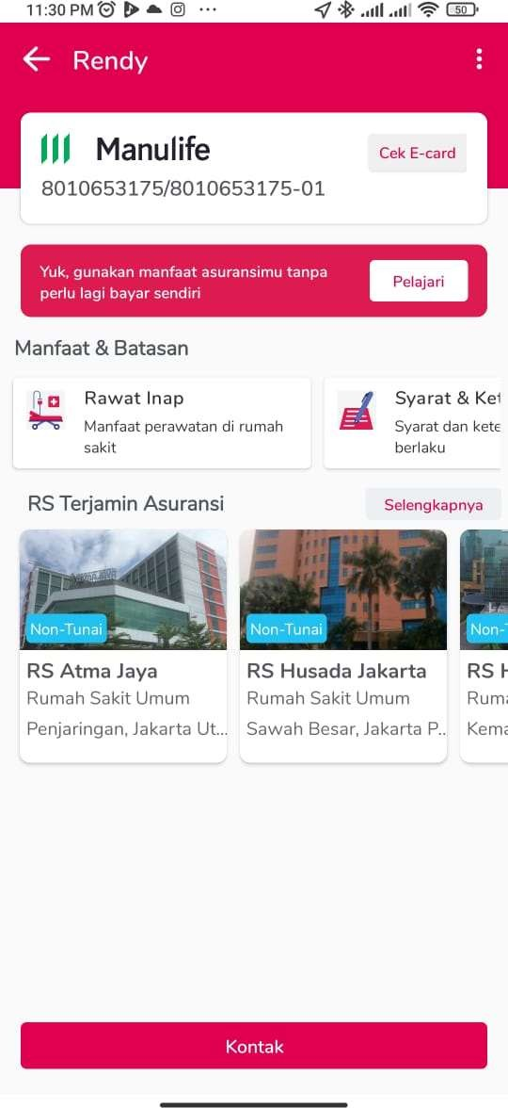 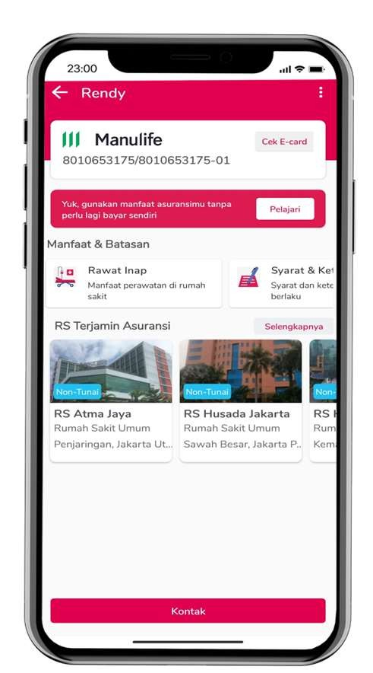
 | 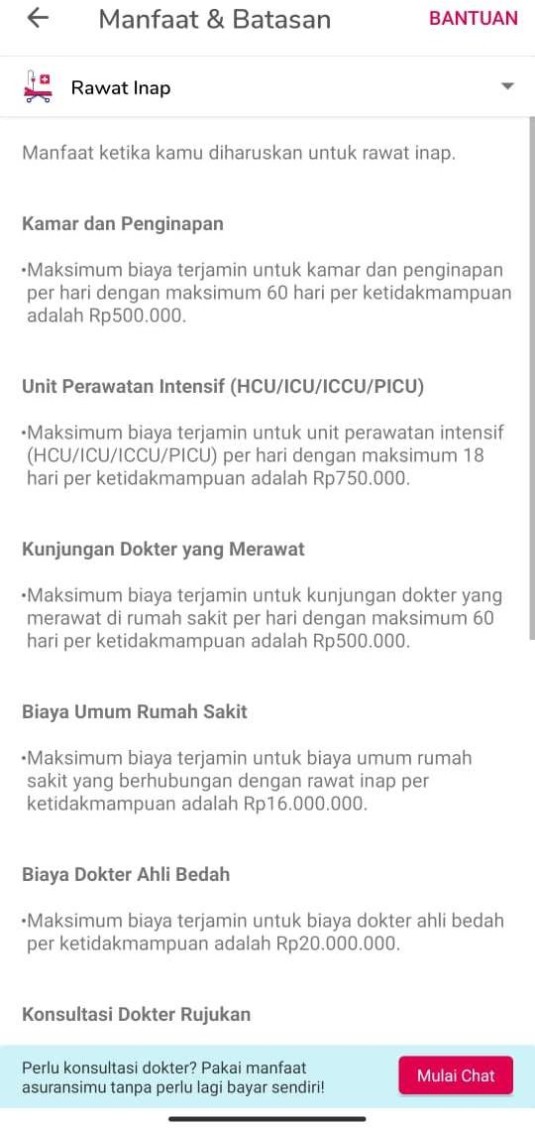 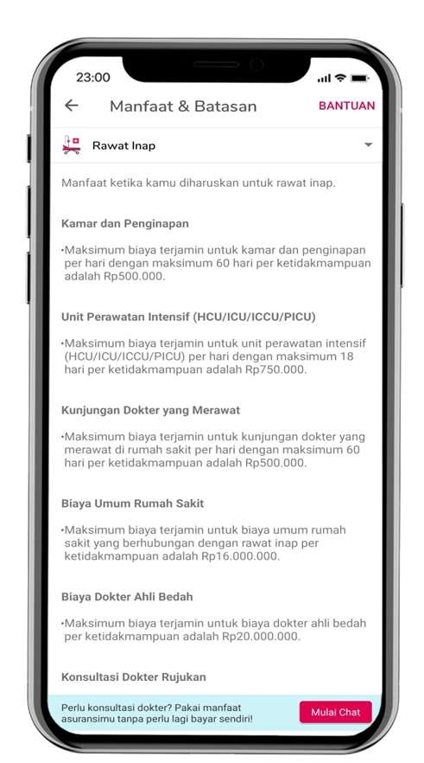
 |  | 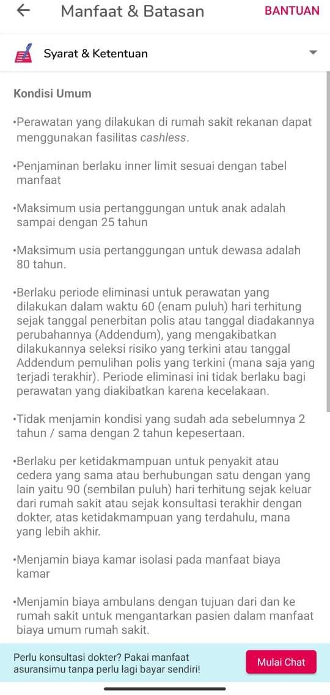 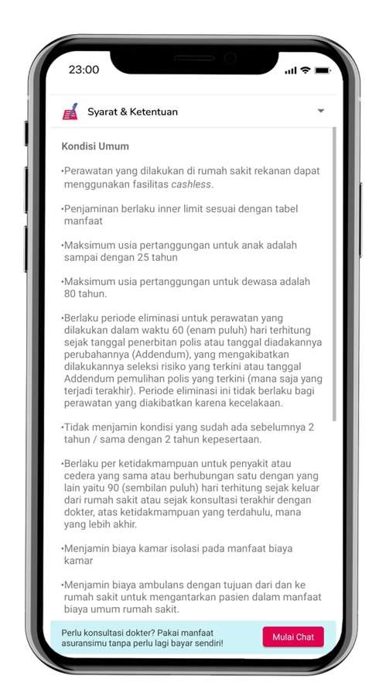
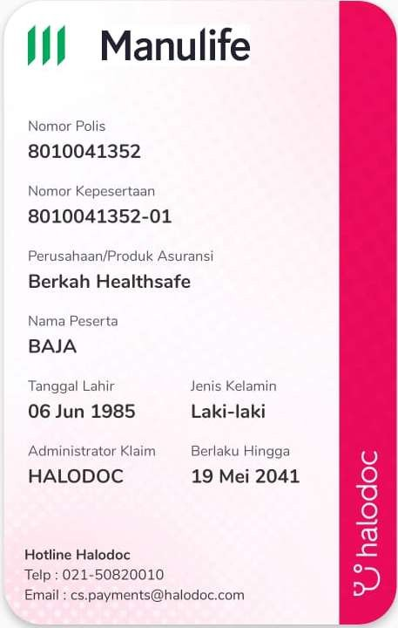
 |  | 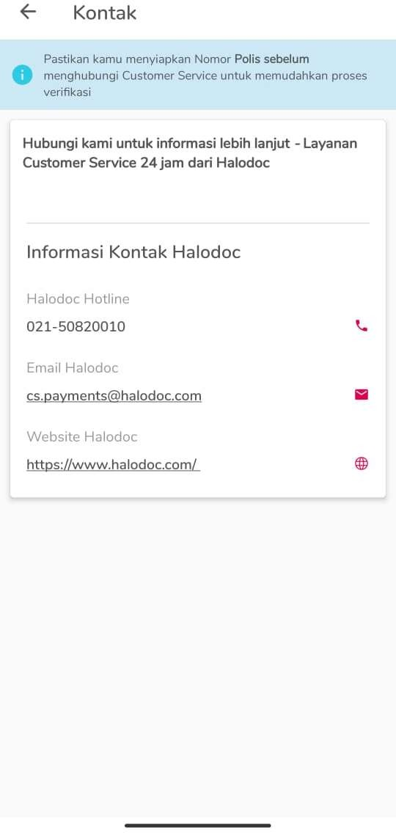 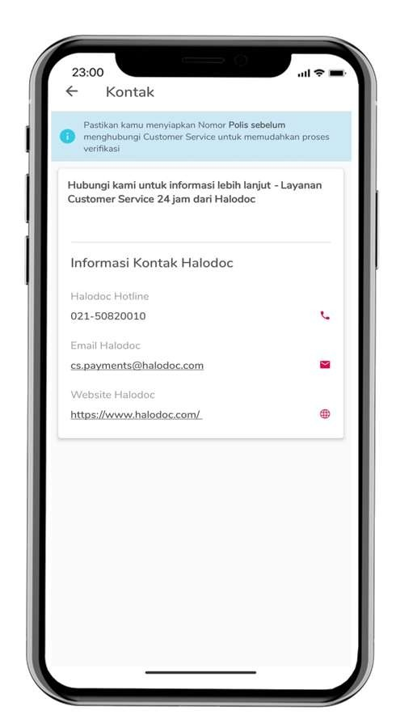
Panduan Fasilitas Cashless
● Kartu cashless (e-card) hanya dapat digunakan oleh Pasien
● Peserta wajib menunjukan e- card dan Kartu Identitas untuk menggunakan fasilitas cashless

